상품제안서
인켈 LP 턴테이블 블루투스 스피커 | 상품코드: S47937

 |  |  |  |  |  |  | 02-713-8555 | www.synergygift.co.kr
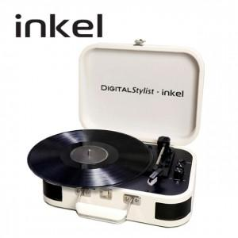 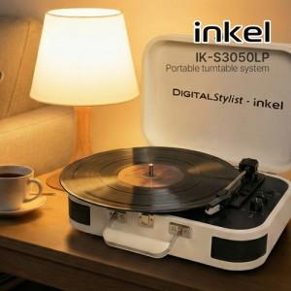

【상세/제작정보】

【인쇄/포장옵션】 | 실크 / 포장불가능

【공급단가】 | 수량 | 10~ | 30~ | 50~ | 100~ | 300~
*VAT별도 | 단가 | 82,950원 | 80,960원 | 77,640원 | 75,650원 | 73,660원

【상품 URL】 | https://www.synergygift.co.kr:443/src/goods_detail.php?gdno=47937

